Architectuur
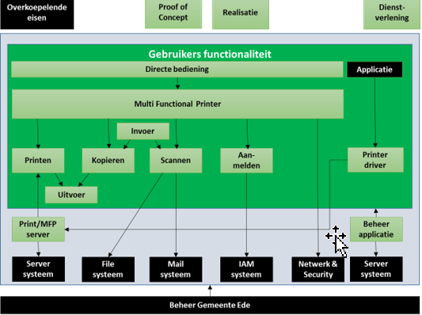

 | In Bovenstaande figuur wordt schematisch weergegeven wat de hoofd componenten van de gevraagde MFP oplossing zijn. Op basis van deze hoofdcomponenten woren de eisen en wensen geformuleerd.
 | De lichtgroene blokken zijn onderdeel van de oplossing, waaraan zowel functionele als beheer- en technische eiden worden gesteld. Dze zwarte blokken betreffen overkoepelende randvoorwaarden waar aan voldaan moet worden en eisen met betrekking tot koppelvlakken met systemen waar op aangeslote moet worden.
 | Het dondergroene vlak bakent de functionaliteit af welke direct zichtbaar is voor - en gebruikt wordt door de gebruiker.
 | Zie uitwerking in PvE 2025 tabblad

1.1.1. IST: toelichting op de huidige situatie
 | De huidige situatie m.b.t. Microsoft 365 moet opgedeeld worden in de twee Microsoft 365 tenants die door gemeente Ede in gebruik zijn:
 | · Gemeente Ede tenant “gemeenteede.onmicrosoft.com”;
 | · Hosting tenant “ederegio.onmicrosoft.com”.
1.1.1.1. Gemeente Ede tenant “gemeenteede.onmicrosoft.com”
 | Multifunctionele printers met Follow-me-Print
 | De gemeente heeft in gemeentehuis, gemeentewerf, OddV en Werkkracht gestandaardiseerd op multifunctionele printers van Konica Minolta, met het Follow-me-Print principe.
 | Printservers
 | Voor het Follow-me-Print principe zijn Windows Server virtual machines ingericht als printserver. Deze printservers bewaren een printjob van een gebruiker in een veilige printqueue (YSoft SafeQ pasjessysteem). De printjob in de printqueue wordt vrij gegeven naar een printer, als de gebruiker bij desbetreffende printer het pasje tegen de printer houdt en daarmee inlogt in Active Directory.
 | Citrix XenDesktop VDI
 | Multifunctionele printers worden in de gepubliceerde virtuele desktop (Citrix XenDesktop) toegekend aan de gebruiker m.b.v. Ivanti Workspace Control. Omdat het hier Follow-me-Printers betreft is toekenning op basis van IP-adres of groep niet noodzakelijk. Elke gebruiker kan elke multifunctionele printer gebruiken m.b.v. een pasjessysteem dat toegang geeft tot de printers, lockers en deuren van afdelingen.
 | Omdat het in de huidige situatie niet mogelijk is om op EDW-devices te printen naar de multifunctional printers van de gemeente, OddV of Werkkracht, kan het printen alleen uitgevoerd worden op een Citrix XenDesktop VDI virtuele desktop.
1.1.1.2. Hosting tenant “ederegio.onmicrosoft.com”
 | Voor de Hosting tenant “ederegio.onmicrosoft.com” geldt dezelfde configuratie als voor gemeente Ede tenant “gemeenteede.onmicrosoft.com”.
1.1.2. SOLL: toelichting op de gewenste situatie
1.1.2.1. Gemeente Ede tenant “gemeenteede.onmicrosoft.com”

 | Gebruiker / Device Medewerker kiest “Print” vanaf pc/laptop (Windows, macOS, Linux) of mobiel device (via lokale printdriver).
 | Printopdracht gaat naar de lokale SafeQ printqueu
 | SafeQ Server / Appliance (On-Prem)
 | • Centrale component in het gemeentelijk datacenter.
 | • Beheert alle printqueues, job storage en policies.
 | • Integreert met Active Directory/LDAP voor authenticatie en autorisatie.
 | • Houdt logging, rapportage en kostenallocatie bij.
 | Netwerk / Beveiliging
 | • Al het verkeer blijft binnen het gemeentelijke netwerk.
 | • Geen cloudverbinding of hybrid trust.
 | • ZTNA als privé access-laag naar de lokale SafeQ-omgeving.
 | Printers / MFD’s (On-Prem)
 | • YSoft SafeQ client of embedded terminal draait op de MFD’s.
 | • Medewerker authenticeert zich op de printer (pincode, badge, AD login).
 | • SafeQ server geeft vrij welke jobs deze gebruiker mag afdrukken.
 | • Job wordt lokaal vanuit SafeQ queue naar de printer gestuurd.
 | Azure Universal Print is gebaseerd op het Internet Printing Protocol (IPP).
 | Lijst van ondersteunde print opties :
 | · Specifying the number of copies to be printed;
 | · Finishing options (stapling, hole punching, binding, and folding);
 | · Different media sizes (e.g. A3, A4, letter, etc.);
 | · Different media types (e.g. plain paper, photographic paper, transparency, etc.);
 | · Specifying the input tray to draw media from;
 | · Printing multiple pages on a single sheet. This includes the ability to specify the layout order of the printed pages;
 | · Printing on both sides of a sheet;
 | · Support for portrait and landscape orientations;
 | · Printing in color, grayscale, or monochrome;
 | · Printing in different qualities (e.g. draft, normal, high);
 | · Different print resolutions (e.g. 300 DPI, 600 DPI);
 | · Support for collation;
 | · Scaling options (e.g. fit to page, stretch, etc.);
 | · Label printing is currently limited to printing PDF documents .

 | Printerdrivers voor Windows 10 en 11, Mac Ios/OS Linux en android. Ondersteuning release versie -1.
 | .
 | Voor het gebruik van (netwerk-)printers zijn 3 onderdelen noodzakelijk:
 | 1. Een Printer Port: met een Printer Port wordt vanaf een client device, bv. een laptop of een print server, verbinding gelegd over het netwerk, met TCP/IP en een IP-adres, met een netwerkprinter;
 | 2. Een Printer Driver: Print driver software van de fabrikant van de printer
 | 3. De Printer: afhankelijk van rechten op een printer wordt een printer geïnstalleerd. De printer gebruikt de Printer Driver en de Printer Port om te communiceren met de printer;
 | 4. De Standaard Printer: de printer die als standaard (default) staat ingesteld waarmee altijd geprint wordt, als de gebruiker zelf geen andere printer selecteert.

